상품제안서
2024 헬로캘린더(주문제작형) | 상품코드: F23462

 |  |  |  |  |  |  | 02-412-0044 | www.easy1.co.kr
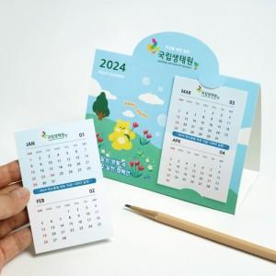

【상세/제작정보】 | <p>삼각대 풀칼라 / 캘린더 장장마다 풀칼라</p><p>한박스 500개입 5000원 부과세별도&nbsp;</p>

【인쇄/포장옵션】 | 풀칼라 / OPP(비닐)

【공급단가】 | 수량 | 1,000~ | 2,000~ | 3,000~ | 5,000~ | 10,000~
*VAT별도 | 단가 | 1,000원 | 980원 | 960원 | 930원 | 920원

【상품 URL】 | http://www.easy1.co.kr/src/goods_detail.php?gdno=23462

